MAIN
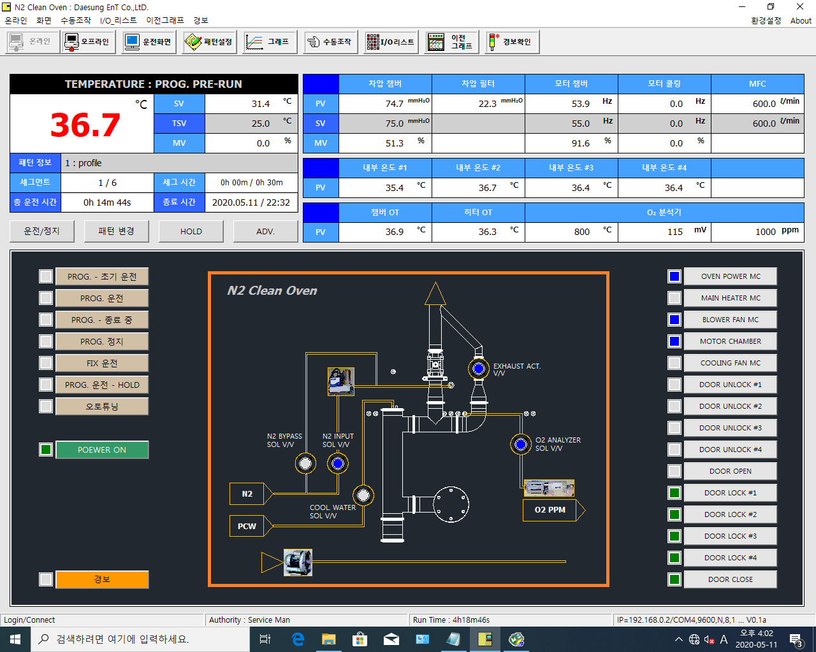

 | D8022 |  |  |  | D8027 | D8030 | D8033 | D8036 | D51
D8021 | D8023 |  |  |  | D8028 |  | D8034 | D8037 | D52
 | D8024 |  |  |  | D8029 |  | D8035 | D8038

D8009 |  |  |  |  | D31 | D32 | D33 | D34
D8010/D8011 | D5/D4 | D8012 (Doble)/D8014 (Doble)
D8016 (Doble) | 종료시간 | 추후검토 |  |  | D16 | D17 | D56 | D57 | D58
I0001 | PC SET | I1011 | I1012 |  |  |  | 쓰기주소 : O2분석기에서 읽어들여 PLC로 전송

I0025 |  |  |  |  | D8048.1 | Y318 - D8048.1로 정의되어 있음.
I0027 |  |  |  |  | D8048.8 | Y325 - D8048.8로 정의되어 있음
I0029 |  |  |  | 중복 | D8048.9 | Y326 - D8048.9로 정의되어 있음
I0017 |  |  |  |  | D8048.10 | 미정의됨. 재검토
I0021 |  |  |  |  | D8048.10 | Y327 - D8048.10로 정의되어 있음
I1011 |  |  |  |  | D8045.0
오토튜닝은 제어신호의 상태를 출력 (I2011/I2012) ?? 재검토 |  |  |  |  | D8045.1
D8048.1 |  |  |  |  | D8045.2
 |  |  |  |  | D8045.3
 |  |  |  |  | D8045.9
 |  |  |  |  | D8045.4
 |  |  |  |  | D8045.5
I0099 |  |  |  |  | D8045.6
 |  |  |  |  | D8045.7
 |  |  |  |  | D8045.8

PARAMETER
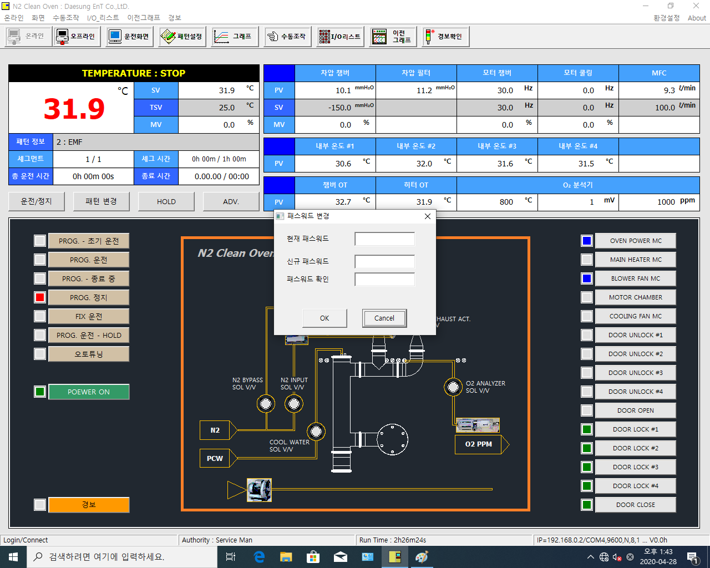
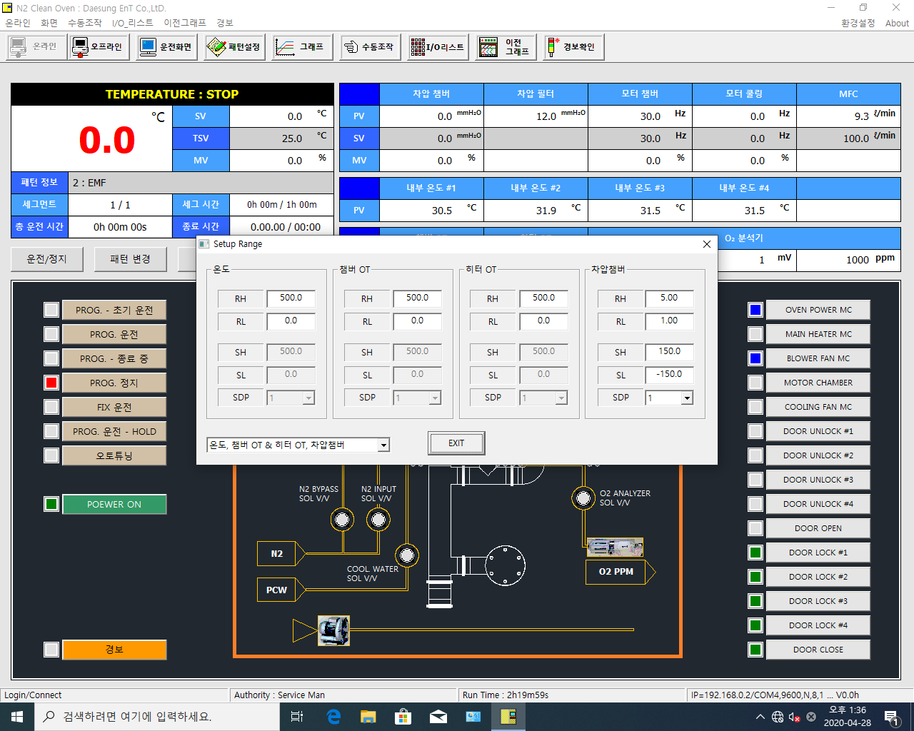

 |  | 란은 읽기항목 (설정불가)

 | D9031 | D9081 | D9131 | D9181
 | D9032 | D9082 | D9132 | D9182
 | D9034 | D9084 | D9134 | D9184
 | D9035 | D9085 | D9135 | D9185
 | D9036 | D9086 | D9136 | D9186

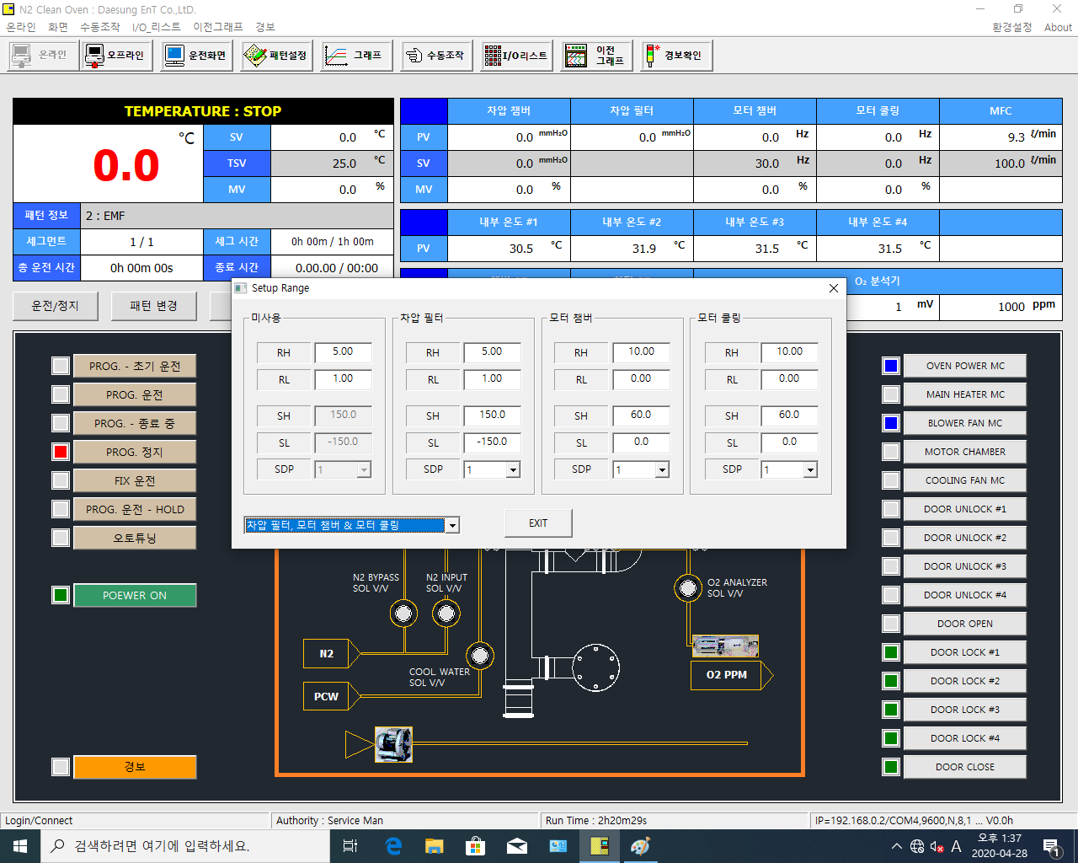

 | D10183 | D10283 | D10383 | D10483
 | D10184 | D10284 | D10384 | D10484 |  |  | 없음
 | D10186 | D10286 | D10386 | D10486
 | D10187 | D10287 | D10387 | D10487
 | D10188 | D10288 | D10388 | D10488

 | 내부온도 #1 ~ #4 RH, RL…. 에대한 어드레스 할당 검토.
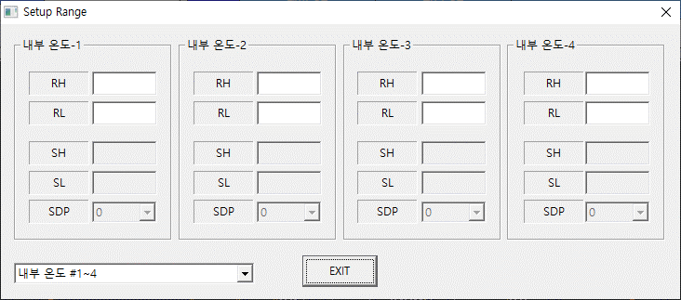

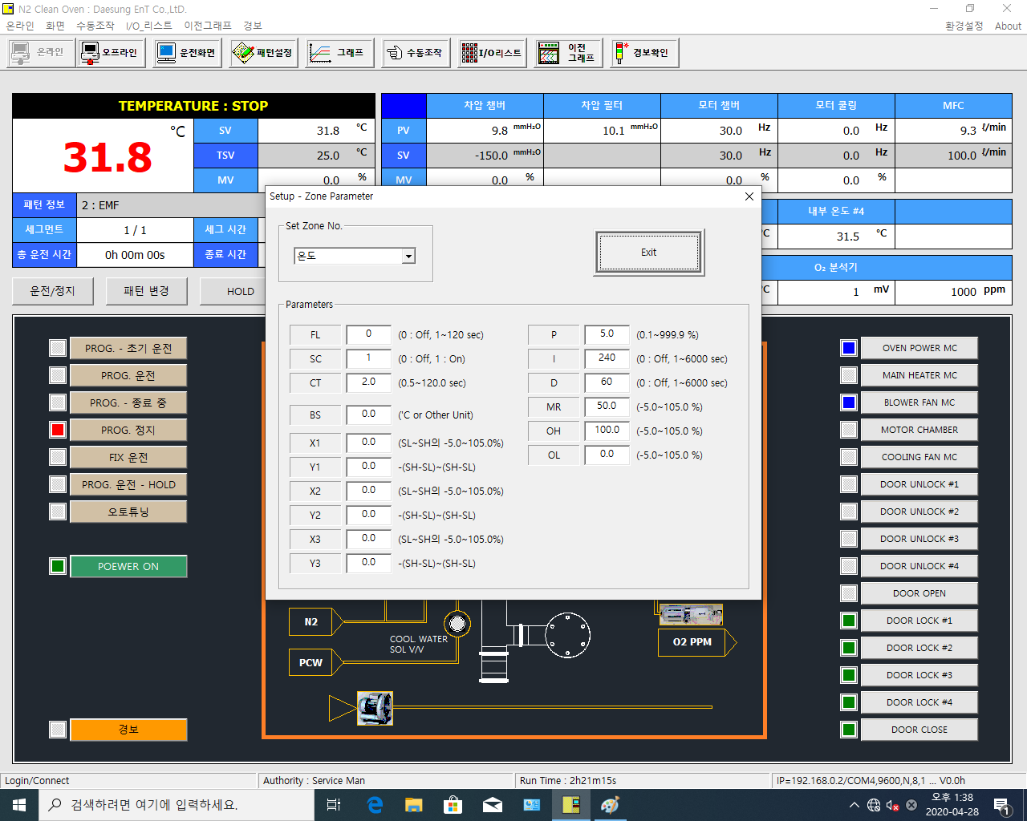
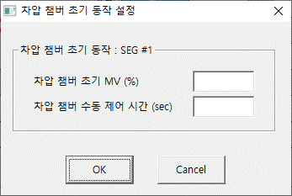

 | D9002 | D9020
 | D9009 | D9021
 | D9019 | D9022
 | D9001 | D9025
 | D9003 | D9023
 | D9004 | D9024
 | D9005
 | D9006
 | D9007
 | D9008

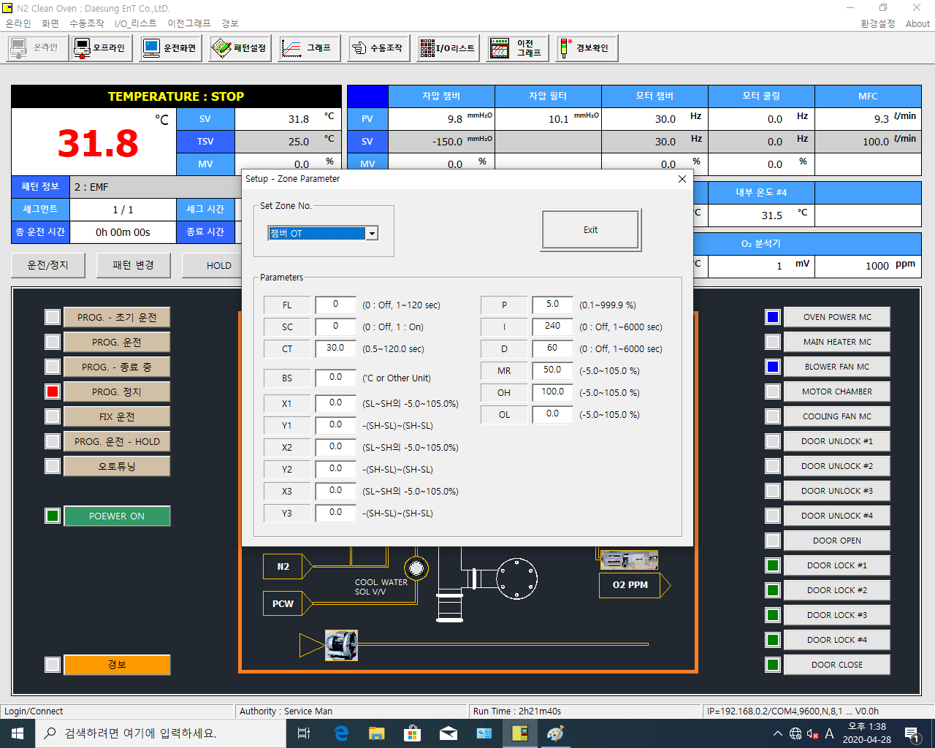

 | D9052 | D9070
 | D9059 | D9071
 | D9069 | D9072
 | D9051 | D9075
 | D9053 | D9073
 | D9054 | D9074
 | D9055
 | D9056
 | D9057
 | D9058



 | D9102 | D9120
 | D9109 | D9121
 | D9119 | D9122
 | D9101 | D9125
 | D9103 | D9123
 | D9104 | D9124
 | D9105
 | D9106
 | D9107
 | D9108



 | D9152 | D9170
 | D9159 | D9171
 | D9169 | D9172
 | D9151 | D9175
 | D9153 | D9173
 | D9154 | D9174
 | D9155
 | D9156
 | D9157
 | D9158



 | D10114 | D10141
 | D10121 | D10142
 | D10134 | D10143
 | D10113 | D10146
 | D10115 | D10144
 | D10116 | D10145
 | D10117
 | D10118
 | D10119
 | D10120



 | D10214 | D10241
 | D10221 | D10242
 | D10234 | D10243
 | D10213 | D10246
 | D10215 | D10244
 | D10216 | D10245
 | D10217
 | D10218
 | D10219
 | D10220



 | D10314 | D10341
 | D10321 | D10342
 | D10334 | D10343
 | D10313 | D10346
 | D10315 | D10344
 | D10316 | D10345
 | D10317
 | D10318
 | D10319
 | D10320



 | D10414 | D10441
 | D10421 | D10442
 | D10434 | D10443
 | D10413 | D10446
 | D10415 | D10444
 | D10416 | D10445
 | D10417
 | D10418
 | D10419
 | D10420



 | D10514 | D10541
 | D10521 | D10542
 | D10534 | D10543
 | D10513 | D10546
 | D10515 | D10544
 | D10516 | D10545
 | D10517
 | D10518
 | D10519
 | D10520



 | D10614 | D10641
 | D10621 | D10642
 | D10634 | D10643
 | D10613 | D10646
 | D10615 | D10644
 | D10616 | D10645
 | D10617
 | D10618
 | D10619
 | D10620



 | D10714 | D10741
 | D10721 | D10742
 | D10734 | D10743
 | D10713 | D10746
 | D10715 | D10744
 | D10716 | D10745
 | D10717
 | D10718
 | D10719
 | D10720



 | D10814 | D10841
 | D10821 | D10842
 | D10834 | D10843
 | D10813 | D10846
 | D10815 | D10844
 | D10816 | D10845
 | D10817
 | D10818
 | D10819
 | D10820

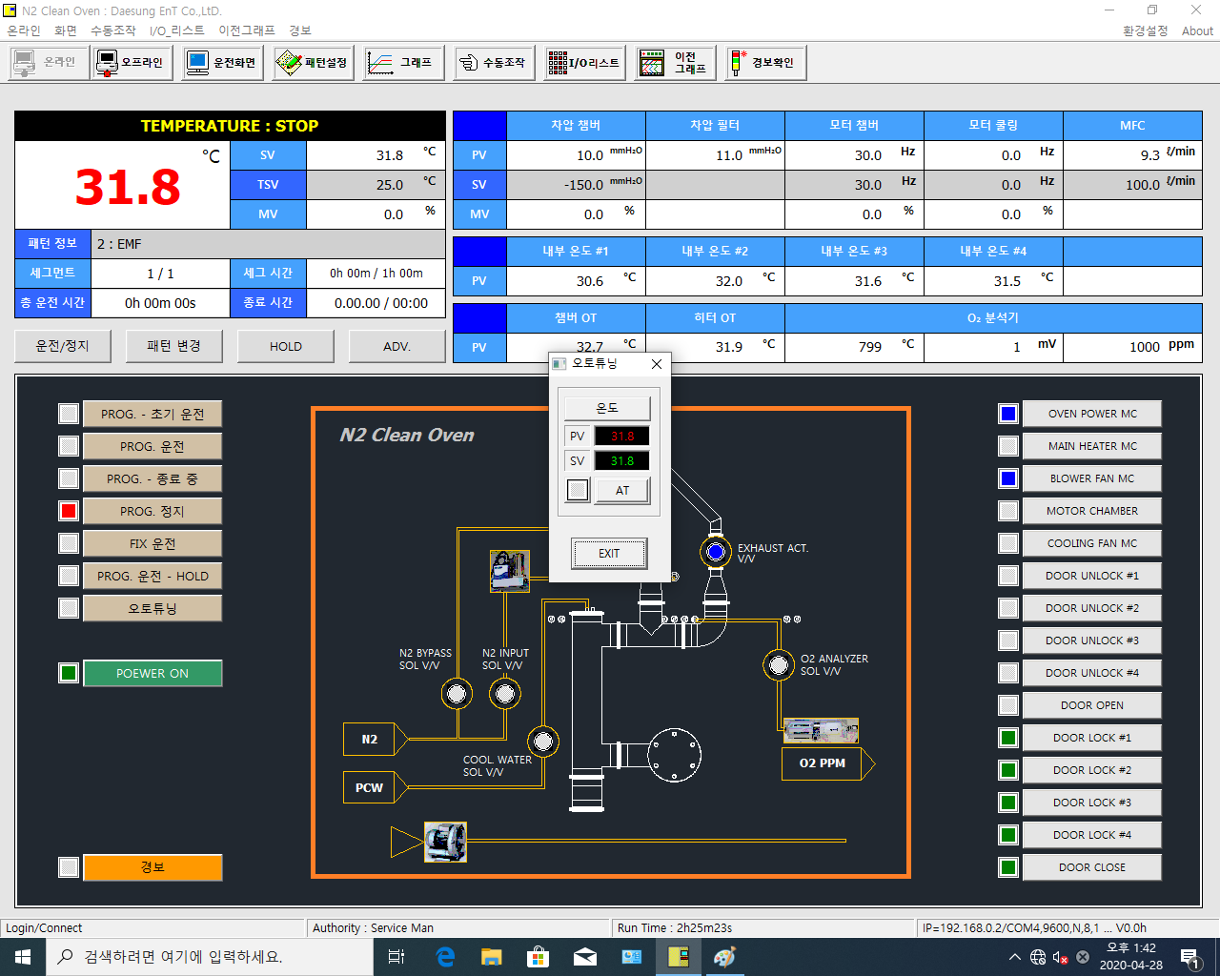

 | D8021
 | D8022

 | ON | I2011
 | OFF | I2012

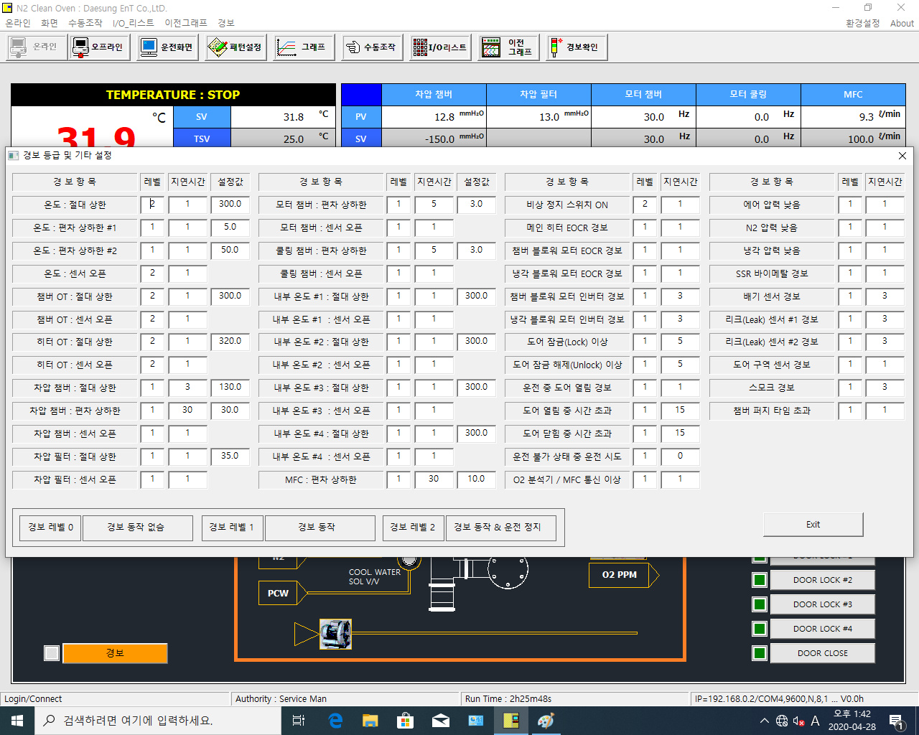
 |  |  |  |  |  |  |  | 삭제
D501 | D601 | D401 | D519 | D619 | D419 | D551 | D651 | D451 | D567 | D667
D502 | D602 | D402 | D520 | D620 |  | D552 | D652 | D452 | D568 | D668
D503 | D603 | D403 | D522 | D622 | D422 | D553 | D653 | D453 | D569 | D669
D504 | D604 |  | D523 | D623 |  | D554 | D654 | D454 | D570 | D670
D506 | D606 | D406 | D525 | D625 | D425 | D555 | D655 | D455 | D571 | D671
D507 | D607 |  | D526 | D626 |  | D556 | D656 | D456 | D572 | D672
D509 | D609 | D409 | D527 | D627 | D427 | D558 | D658 | D458 | D573 | D673
D510 | D610 |  | D528 | D628 |  | D559 | D659 | D459 | D574 | D674
D512 | D612 | D412 | D529 | D629 | D429 | D560 | D660 | D460 | D575 | D675
D513 | D613 | D413 | D530 | D630 |  | D561 | D661 | D461 | D576 | D676
D514 | D614 |  | D531 | D631 | D431 | D562 | D662 | D462
D516 | D616 | D416 | D532 | D632 |  | D564 | D664 | D464
D517 | D617 |  | D534 | D634 | D434 | D566 | D666 | D466

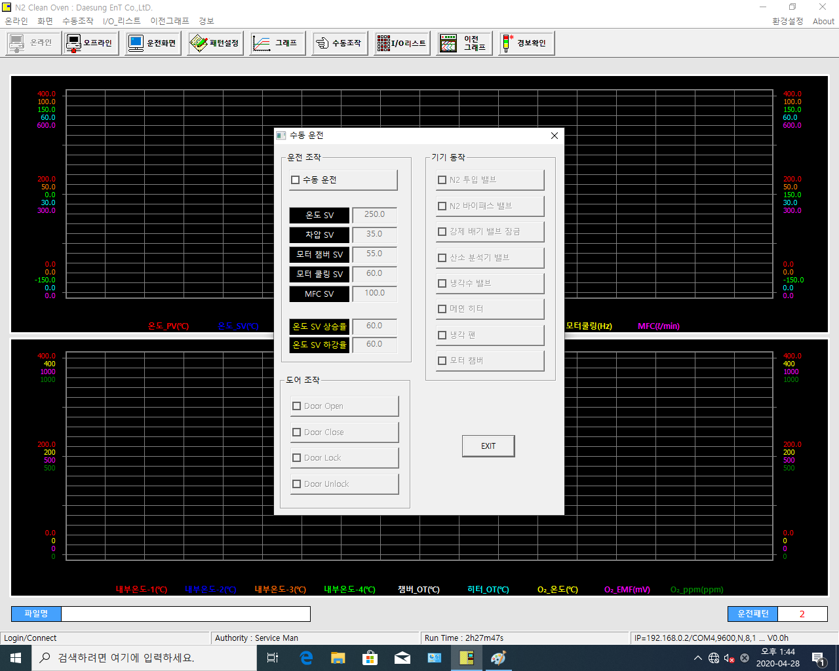

 | 수동운전

 |  | D41 |  | I0309
 |  | D42 |  | I0310
 |  | D43 |  | I0311
 |  | D44 |  | I0312
 |  | D52 |  | I0313
 |  |  |  | I0325
 |  | D46 |  | I0326
 |  | D47 |  | I0327

 |  | I0301
 |  | I0302
 |  | I0303
 |  | I0304

PATTERN
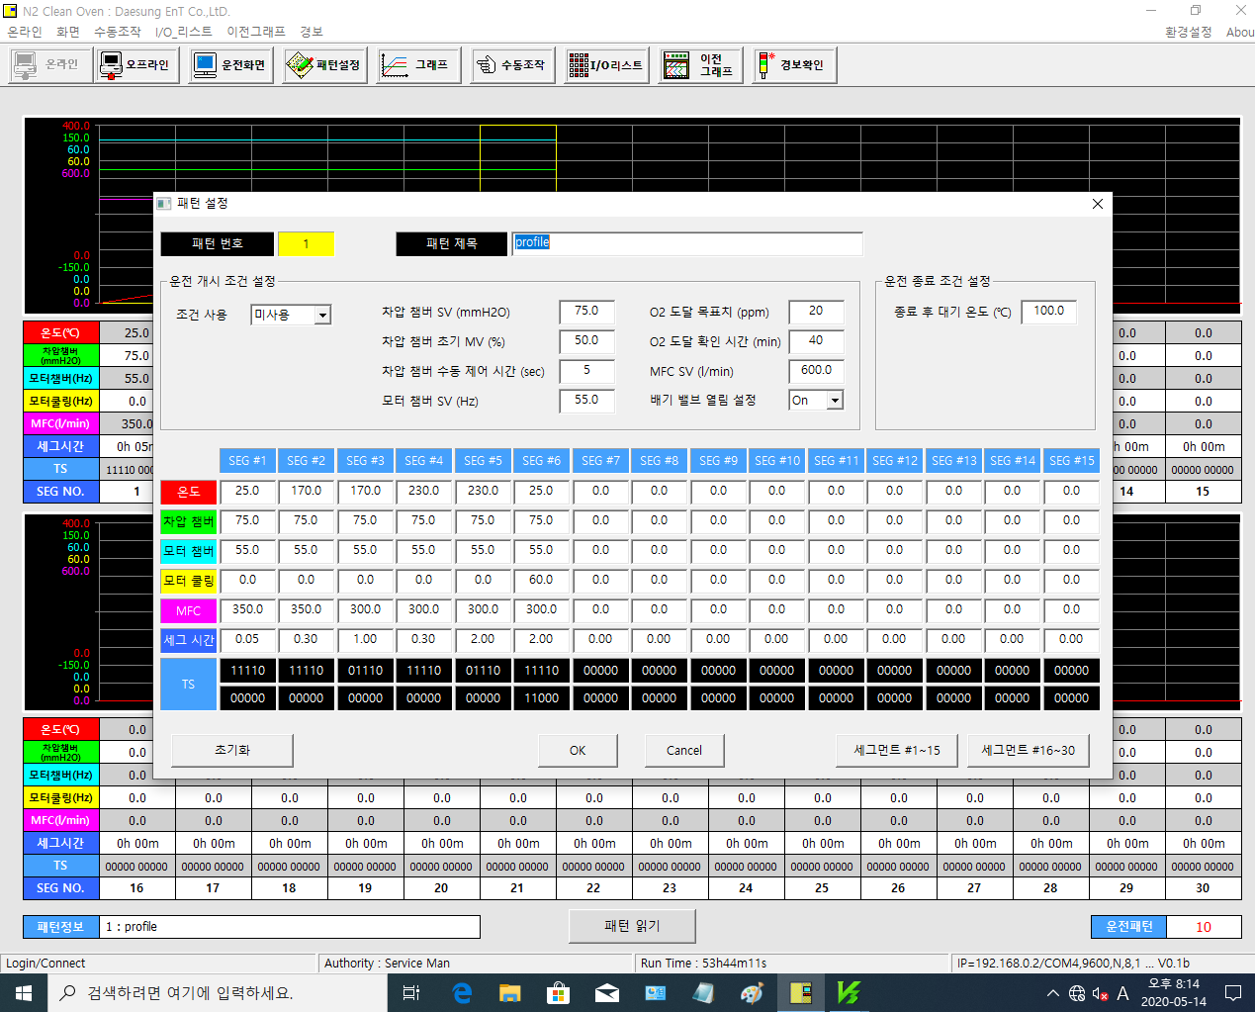

D2401 |  | D2402 |  | D2406 |  | D2411
 |  | D2403 |  | D2407
 |  | D2404 |  | D2408
 |  | D2405 |  | D2412

SEG1~15 |  |  |  |  | SEG16~30
D2011 | D2021 | ~ | D2141 | D2151 | D2161 | D2171 | ~ | D2291 | D2301
D2012 | D2022 | ~ | D2142 | D2152 | D2162 | D2172 | ~ | D2292 | D2302
D2013 | D2023 | ~ | D2143 | D2153 | D2163 | D2173 | ~ | D2293 | D2303
D2014 | D2024 | ~ | D2144 | D2154 | D2164 | D2174 | ~ | D2294 | D2304
MFC??? |  | ~ |  |  |  |  | ~
D2019 | D2029 | ~ | D2149 | D2159 | D2169 | D2179 | ~ | D2299 | D2309
세그시간 1.23 일 경우 1시간 23분이므로 분으로 환산해 PLC로 83 전송

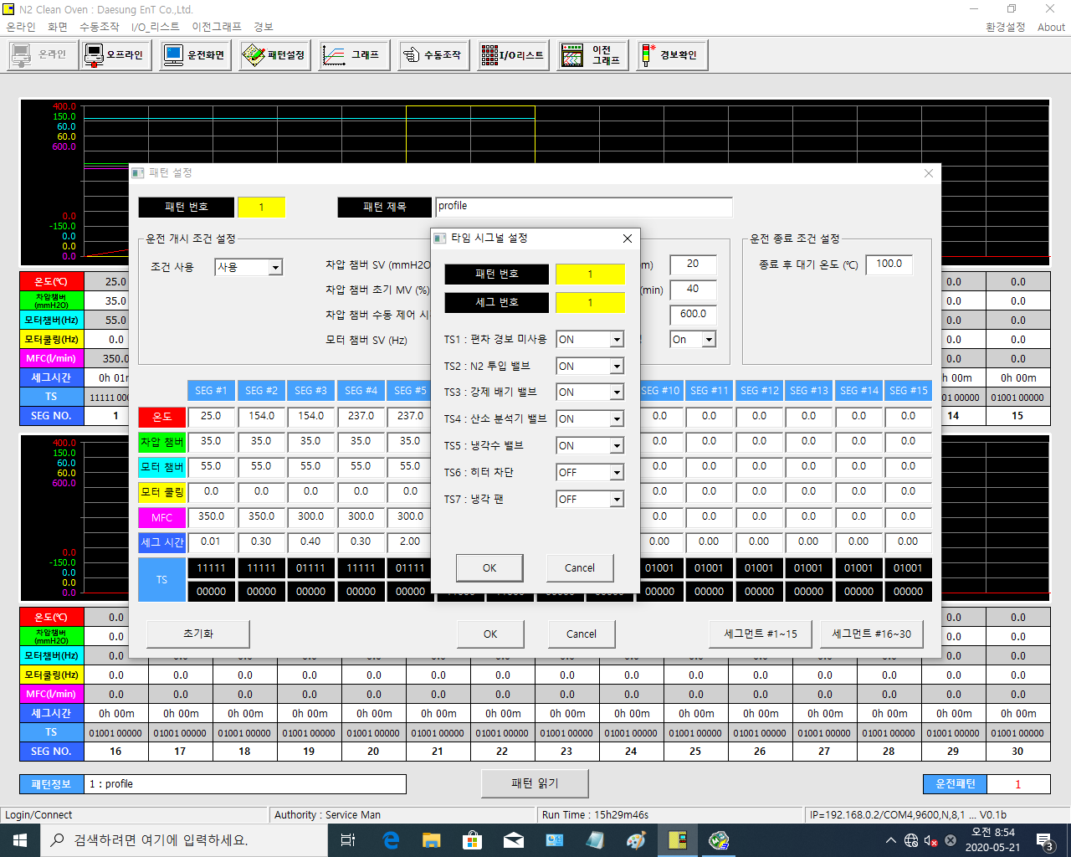

 | 디폴트 | SEG1 | SEG2 |  | SEG29 | SEG30
TS1 | OFF | D2017.0 | D2027.0 |  | D2297.0 | D2307.0
TS2 | ON | D2017.1 | D2027.1 |  | D2297.1 | D2307.1
TS3 | OFF | D2017.2 | D2027.2 |  | D2297.2 | D2307.2
TS4 | OFF | D2017.3 | D2027.3 | ~ | D2297.3 | D2307.3
TS5 | ON | D2017.4 | D2027.4 |  | D2297.4 | D2307.4
TS6 | OFF | D2017.5 | D2027.5 |  | D2297.5 | D2307.5
TS7 | OFF | D2017.6 | D2027.6 |  | D2297.6 | D2307.6
TS8 (추가) | OFF | D2017.7 | D2027.7 |  | D2297.7 | D2307.7

AL_IO_MANU
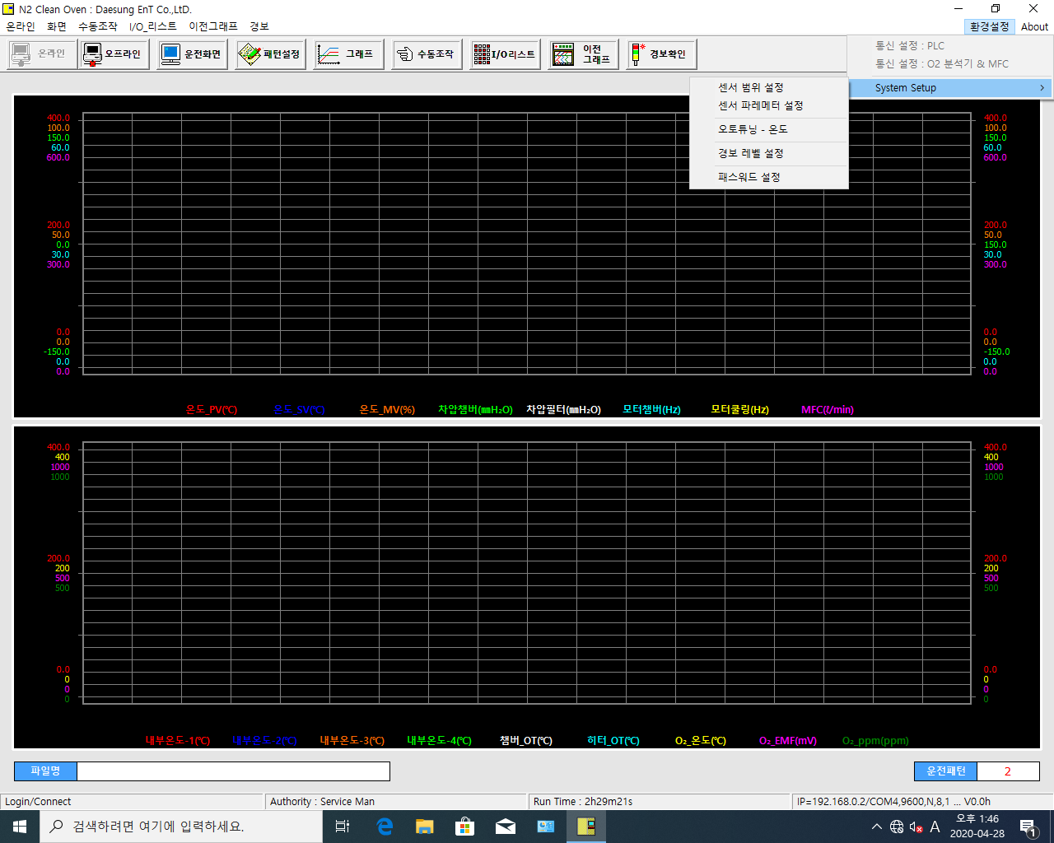
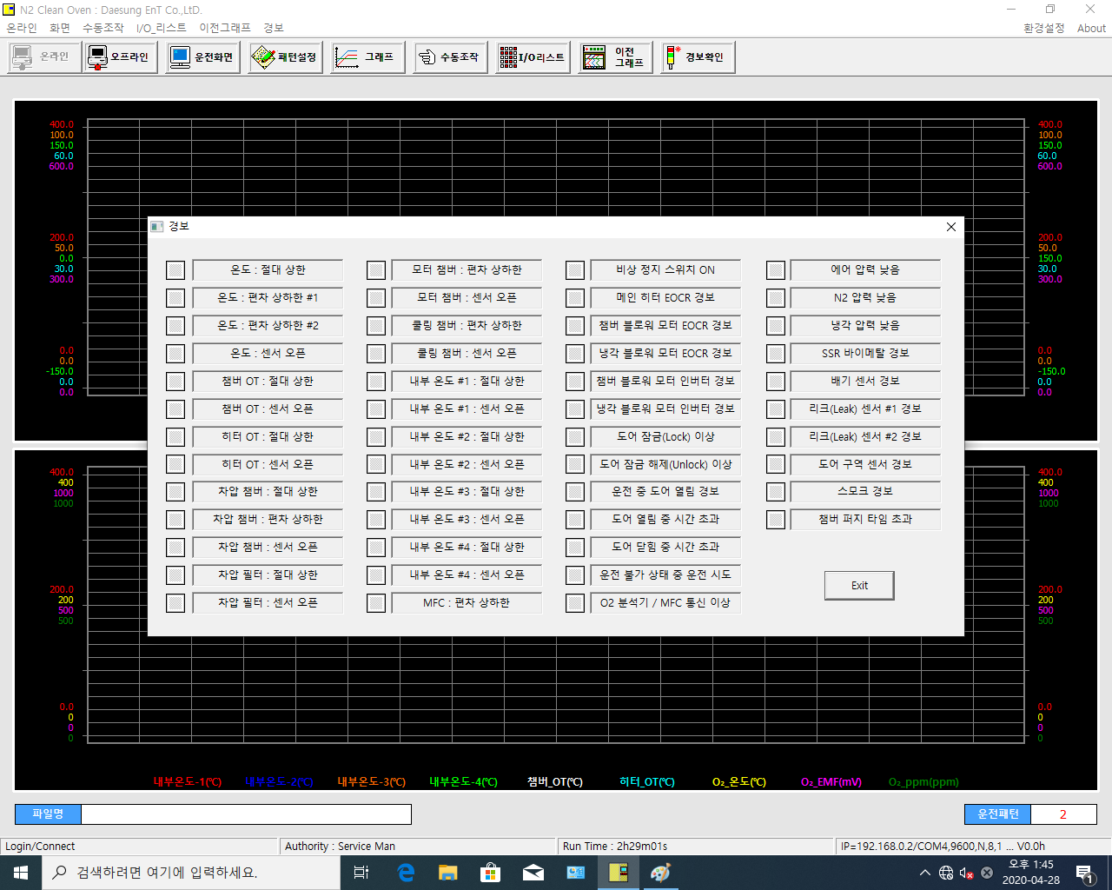
I4101 = 알파벳 I + 4101 의미
I4101 = 레벨1 & I4201 = 레벨2
I4101&I4201 | I4119&I4219 | I4151&I4251 | I4167&I4267
I4102&I4202 | I4120&I4220 | I4152&I4252 | I4167&I4268
I4103&I4203 | I4122&I4222 | I4153&I4253 | I4167&I4269
I4104&I4204 | I4123&I4223 | I4154&I4254 | I4170&I4270
I4106&I4206 | I4125&I4225 | I4155&I4255 | I4170&I4271
I4107&I4207 | I4126&I4226 | I4156&I4256 | I4170&I4272
I4109&I4209 | I4127&I4227 | I4158&I4258 | I4170&I4273
I4110&I4210 | I4128&I4228 | I4159&I4259 | I4170&I4274
I4112&I4212 | I4129&I4229 | I4160&I4260 | I4170&I4275
I4113&I4213 | I4130&I4230 | I4161&I4261 | I4170&I4276
I4114&I4214 | I4131&I4231 | I4162&I4262
I4116&I4216 | I4132&I4232 | I4164&I4264
I4117&I4217 | I4134&I4234 | I4166&I4266

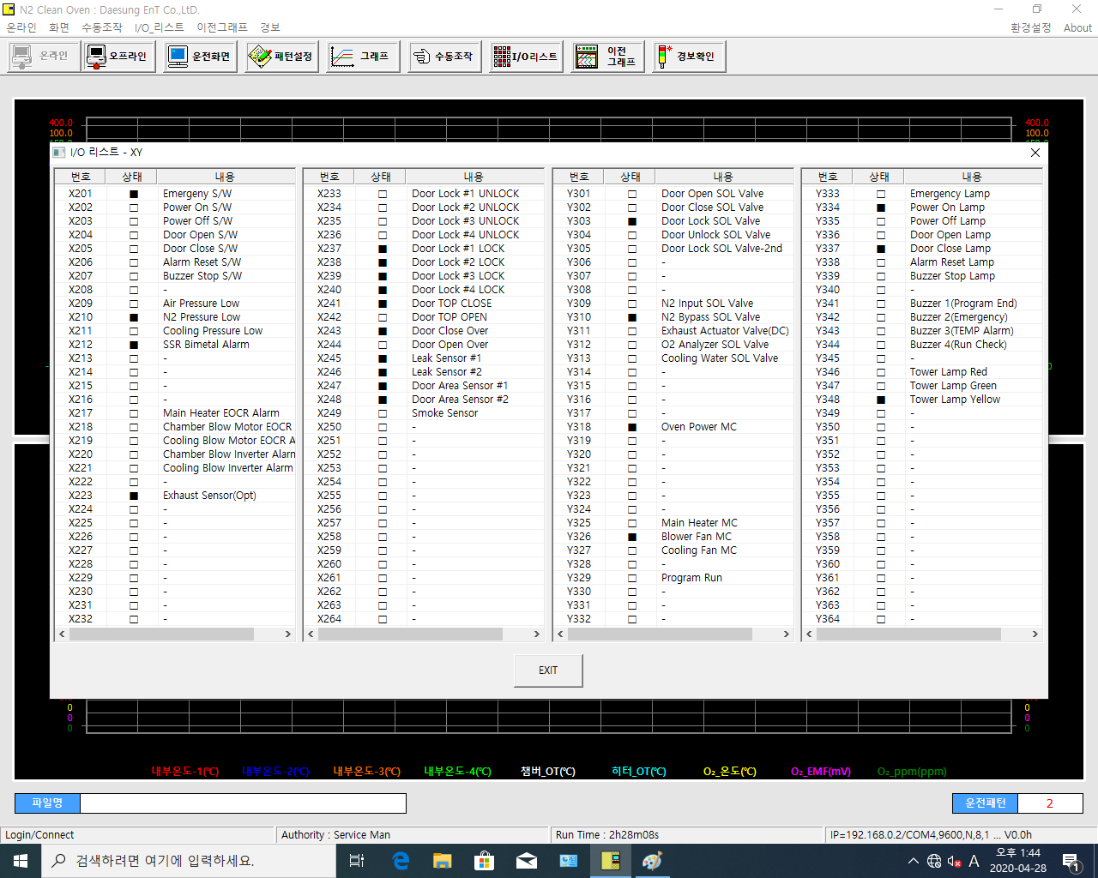
D8043.0 | D8045.0 | D8047.0 | D8049.0
~ | ~ | ~ | ~
D8043.15 | D8045.15 | D8047.15 | D8049.15
D8044.0 | D8046.0 | D8048.0 | D8050.0
~ | ~ | ~ | ~
D8044.15 | D8046.15 | D8048.15 | D8050.15

